表（総括表・仕切書）
 | 令和６年度(令和５年分) 給与支払報告書(総括表) |  |  |  |  |  |  |  |  |  |  |  | ※1月31日までに提出してください。
 |  |  |  |  |  |  |  |  |  |  |  |  |  |  |  |  |  |  |  | 普通徴収切替理由書 兼 仕切書

 |  |  |  |  |  |  |  |  |  |  |  |  |  |  | 指 定 番 号
 | 渋川市長 宛 |  |  |  |  |  |  |  |  |  |  |  |  |  |  |  |  |  |  |  | 令和 |  | 年 | 月 |  | 日提出 | ※きりとり線できりとり後、Ａ５サイズのまま提出してください。

 |  |  |  |  |  |  |  |  |  |  |  |  |  |  |  |  |  |  |  | 市 町 村 名 |  |  |  |  | 渋 川 市 |  |  | 指 定 番 号
 |  | 令和 | 年 | 月 | 日提出

渋川市提出用 | 給与支払者の 個人番号又は法人番号 |  |  |  |  |  |  |  |  | （右詰で記載） |  |  |  |  | 事業種目 |  |  |  |  | 特 別 徴 収 義 務 者 名

 | 給与支払者 所在地 |  |  |  |  |  |  |  |  |  |  |  |  |  | 受給者 総人数 |  | （他市町村分も含む）

 |  |  |  |  |  |  |  |  |  |  |  |  |  |  |  |  |  | 人 | 渋川市提出用 | 符号 |  | 普 通 徴 収 該 当 理 由 |  |  |  |  |  |  | 人 数

 |  |  |  |  |  |  |  |  |  |  |  |  |  |  | 渋川市への報告人員 | 特別徴収者 (給与引去り)

 |  |  |  |  |  |  |  |  |  |  |  |  |  |  |  |  |  | 人 |  | 普Ａ |  | 総受給者数が２人以下の事業者（総受給者数 ＝ 「受給者総人数」 － 「下記Ｂ～Ｆ該当人数」） |  |  |  |  |  |  |  | 人

 |  |  |  |  |  |  |  |  |  |  |  |  |  |  |  | 普通徴収者 (個人納付)
 | (フリガナ) |  |  |  |  |  |  |  |  |  |  |  |  |  |  |  |  |  |  | 普Ｂ |  | 他の事業所で特別徴収が行われている者（乙欄該当者） |  |  |  |  |  |  |  | 人
 |  |  |  |  |  |  |  |  |  |  |  |  |  |  |  |  |  | 人

 | 名称
 |  |  |  |  |  |  |  |  |  |  |  |  |  |  |  | 合計 |  |  |  | 普Ｃ |  | 給与が少なく税額が引けない者（年間の給与支給額が93万円以下（※４）） |  |  |  |  |  |  |  | 人

 |  |  |  |  |  |  |  |  |  |  |  |  |  |  |  |  |  | 人

 |  |  |  |  |  |  |  |  |  |  |  |  |  |  |  |  |  |  |  | 普Ｄ |  | 給与の支払が不定期である者 |  |  |  |  |  |  |  | 人
 | 代表者の 職氏名 |  |  |  |  |  |  |  |  |  |  |  |  |  | 給与の支払方法 及びその期日

き り と り 線
 |  |  |  |  |  |  |  |  |  |  |  |  |  |  |  |  |  |  |  | 普Ｅ |  | 事業専従者（給与支払者が個人事業主の場合のみ対象） |  |  |  |  |  |  |  | 人
 |  |  |  |  |  |  |  |  |  |  |  |  |  |  | 新規採用や中途入 社がいる場合、その 人の前職分の給与 は含んでいますか？ |  | はい ・ いいえ
 | 連絡者の 氏名及び 電話番号
 |  |  |  |  |  | 課 |  | 係 | 氏名
 |  |  |  |  |  |  |  |  |  |  |  |  |  |  |  |  | (人数： 人) |  |  | 普F |  | 退職者（休職者を含む） 及び 退職予定者（５月末日まで） |  |  |  |  |  |  |  | 人

 |  |  |  |  |  |  |  |  |  |  |  |  |  |  | 摘要欄にその旨の記載はありますか？ |  | はい ・ いいえ
 |  |  |  |  |  |  | （電話 |  |  |  |  |  |  | ） |  |  |  |  |  | 普通徴収対象者合計人数（総括表の「普通徴収者」欄の人数と一致します） |  |  |  |  |  |  |  |  |  | 人

 | 会計事務所 等の名称
 |  |  |  |  |  |  |  |  |  |  |  |  |  |  | 納入書の送付 |  | 要 ・ 不要

 |  |  |  |  |  |  | （電話 |  |  |  |  |  |  | ）

※ 普通徴収とする場合は、「普通徴収切替理由書兼仕切書」の提出が必要です。
切替理由書の提出がない場合又は切替理由書の理由に該当しない場合は、原則として特別徴収となります。
※ 印字された給与支払者情報等に、漏れや変更等がある場合は、朱書きで訂正してください。
 |  |  |  |  |  |  |  |  |  |  | ※市記入欄 | 理由書 |  | 正 副 |  | 備考欄 |  |  |  | 普通徴収切替理由書兼仕切書の記載にあたっての留意事項

 |  |  |  |  |  |  |  |  |  |  |  | 有 |  | 有

※１ この「普通徴収切替理由書兼仕切書（以下「切替理由書」という）」は、当面、普通徴収を認める基準を示すも
のです。
※２ 上記理由（普Ａ～普Ｆ）に該当する場合は、特別徴収義務者からの申請に基づき、当分の間、例外として普通徴
収とすることができます。
※３ 普通徴収に該当する者がいる場合は、給与支払報告書と一緒にこの切替理由書を提出してください。（切替理由
書の提出がない場合は、原則として「特別徴収」となります。）
また、普通徴収に該当する者の「給与支払報告書（個人別明細書）」の摘要欄に、必ず上記符号（普Ａ～普Ｆ）
を記入してください。
※４ 符号「普Ｃ」の（ ）内の「年間の給与支払額」は前橋市、高崎市及び桐生市は96万5千円、それ以外の群馬県内の
市町村は93万円となります。
また、群馬県以外の都道府県については、従業員がお住まいの市区町村へ確認してください。
※５ ｅＬＴＡＸ及び光ディスクで提出する場合も、同様に個人別明細書の摘要欄に上記符号を入力し、「普通徴収」
欄にチェックしてください。（当理由書の提出は不要です。）
※６ この切替理由書により普通徴収への切り替えを申請した場合でも、確認の結果、特別徴収とすることがあります。
 |  |  |  |  |  |  |  |  |  |  |  | 無 |  | 無

 | 給与支払報告書（総括表）の記載にあたっての留意事項

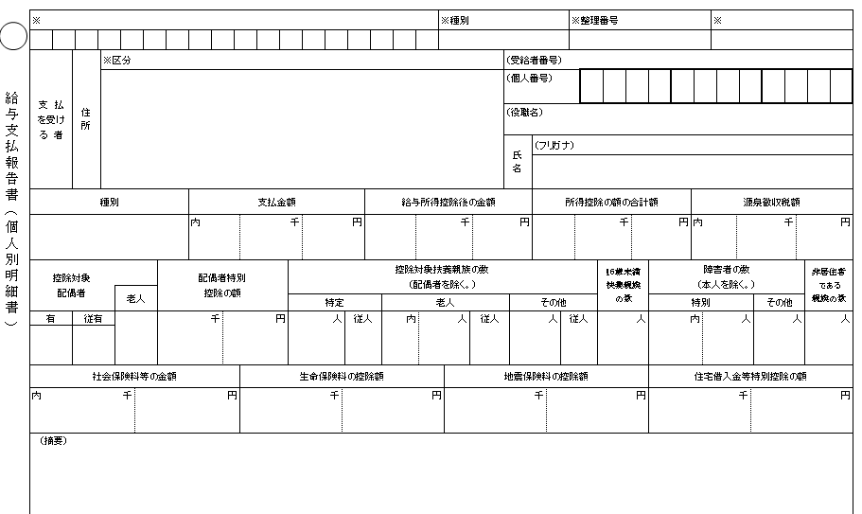
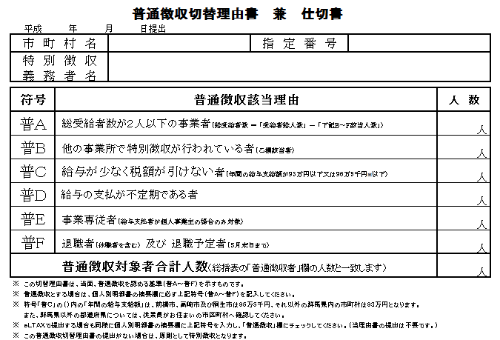
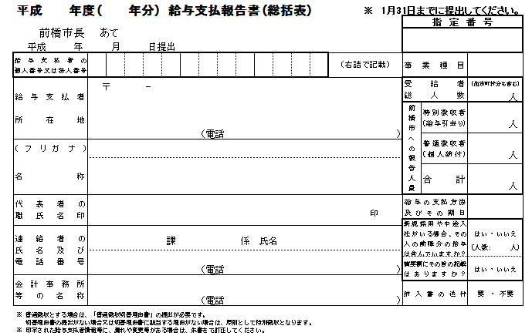
①
②
③
④

１ この「給与支払報告書(以下「報告書」という)」は、地方税法第317条の６第１項又は第３項に規定する給与に
ついて使用してください。
２ 給与の支払をする者で、給与所得について所得税を源泉徴収する義務のある者は、次により渋川市に報告書を
提出してください。
・１月１日現在において給与の支払を受けている者 1月31日まで
・給与の支払を受けている者のうち給与の支払を受けなくなった者（以下「退職者」という） 退職した年の
翌年の1月31日まで
３ 「給与支払者の個人番号又は法人番号」欄には、給与支払者が個人事業主の場合は、個人番号（行政手続にお
ける特定の個人を識別するための番号の利用等に関する法律第２条第５項に規定する個人番号をいう）を、法人
の場合は法人番号（同条第15項に規定する法人番号をいう）を記載してください。
なお、個人番号を記載する場合は、左側を１文字空けて記載してください。
４ 「受給者総人数」欄には、１月１日現在において給与の支払をする事務所、事業所等から給与等の支払を受け
ている者の総人数を記載してください。
５ 「渋川市への報告人員」欄には、渋川市に対して「給与支払報告書（個人別明細書）」を提出する者（退職者
を含む）の延べ人数を記載してください。
６ 「普通徴収者（個人納付）」欄には、渋川市において普通徴収に該当する者の延べ人数を記載してください。
なお、普通徴収に該当する者がいる場合は、「普通徴収切替理由書兼仕切書（以下「切替理由書」という）」
に該当理由ごとの人数を記載し、この報告書とあわせて必ず提出してください。
また、普通徴収に該当する者の「給与支払報告書（個人別明細書）」の「摘要」欄に、切替理由書の該当理由
の符号を必ず記載してください。（切替理由書の提出がない場合又は切替理由書の理由に該当しない場合は、原
則として特別徴収となります。）
７ 提出いただいた内容について、市から問い合わせをすることがあります。「連絡者の氏名及び電話番号」欄
は必ず記載してください。

＜個人別明細書記載例＞

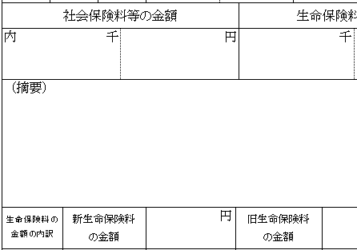

摘要欄に該当する符号を必ず記入してください。

普Ｆ

裏（記入例）
＜記載例＞

＜記載例＞

〒377-0008 0027 金井２－１
渋川市石原８０－１－２
シブカワカブシキガイシャ
渋川 株式会社
渋川 市郎
人事 人事 渋川 花子
0279-22-2111
１ ２ ３ ４ ５ ６ ７ ８ ９ ０ １ ２ ３
12345
サービス業
９０
７０
１０
８０

印字された所在地・名称等に変更がある場合は朱書で訂正してください。

き り と り 線

渋川市で作成する納入書を使用しない場合は、「不要」に○をしてください。
総括表の「普通徴収者」欄の人数は、普通徴収切替理由書兼仕切書の「普通徴収対象者合計人数」の欄の人数と一致します。

＜個人別明細書記載例＞

（前職） ㈱ぐんま 支払1,600,000円、
社保125,000円、源泉55,000円

前職分（他社分）の給与を含んで年末調整した場合は、摘要欄に、支払者名・支払金額・社会保険料額・源泉徴収税額を必ず記入してください。（重複課税防止のため）

表2
＜記載例＞

給与支払報告書の提出について

平素から、渋川市の税務行政に格別のご理解とご協力をいただき厚くお礼申し上げます。
給与支払報告書は、市・県民税の基礎資料となります。「給与支払報告書（総括表）」及び「普通徴収切替理由書兼仕切書」をお送りしますので、必要事項を記入の上、給与支払報告書（個人別明細書）と合わせて１月３１日までにご提出くださいますようお願いいたします。

＜個人別明細書記載例＞

＜提出方法＞
きりとり線できりとり後、Ａ５サイズのまま、次の①～④の順に綴って提出してください。
① 給与支払報告書（総括表）
② 給与支払報告書（個人別明細書）特別徴収者分
③ 普通徴収切替理由書兼仕切書
④ 給与支払報告書（個人別明細書）普通徴収者分

※渋川市では、給与支払報告書（個人別明細書）の副本は提出不要です。

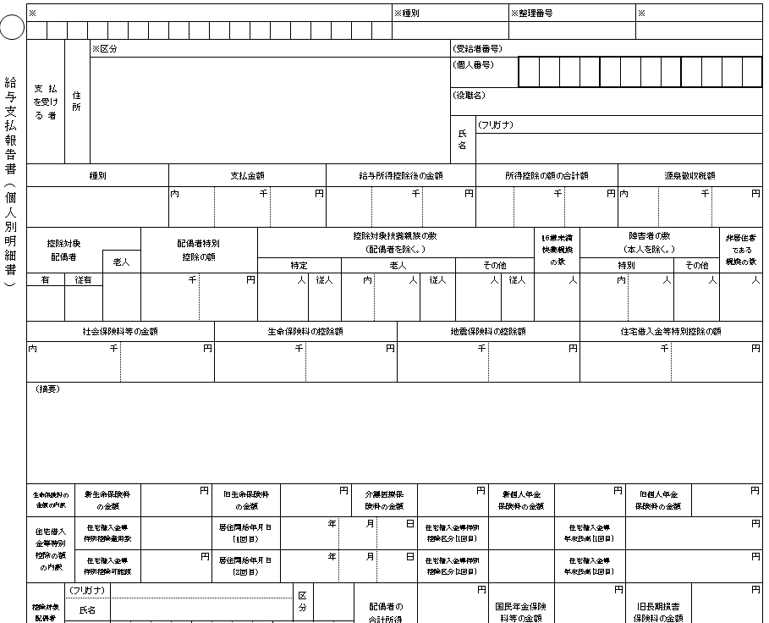
④

③

②

①

＜提出先及び問い合わせ先＞
〒377-8501 群馬県渋川市石原８０
渋川市役所 税務課 市民税係
電話 0279-22-2113（直通）
渋川市ホームページ ホーム＞暮らし・手続き＞税金＞市税について＞個人住民税＞事業者の皆様へ＞給与支払報告書の提出について
http://www.city.shibukawa.lg.jp/kurashi/zeikin/shizei/p004418.html

裏2
＜記載例＞
事 業 者 様 へ の お 願 い

年末調整の徹底とインターネットを利用した確定申告へのご協力について
事業者様におかれましては、日頃から市・県民税の納付事務に御協力いただき、誠にありがとうございます。
当市では、確定申告の受付体制の見直しに取り組んでおります。申告者の待ち時間短縮、会場の混雑緩和のため、事業所様につきましては、以下の2点について従業員様向けに周知いただきたく存じます。
１ 年末調整の徹底
年末調整で控除できる所得控除（扶養控除、障害者控除、社会保険料控除、生命保険・地震保険料控除、２回目以降の住宅ローン控除など）については、確定申告まで先延ばしにせず、年末調整で済ませていただくよう周知願います。
２ スマートフォン・インターネットでの確定申告書作成
お手持ちのスマートフォンやパソコンで、国税庁ホームページの「確定申告書等作成コーナー」を利用して確定申告書が作成できます。お好きな時間にご自宅で、待ち時間なく、確定申告を済ませることができます。（国税庁ホームページ https://www.nta.go.jp/）
以上の2点につきまして、周知のほどよろしくお願いいたします。

＜個人別明細書記載例＞

インターネットを利用した給与支払報告書等の提出について
当市では、市・県民税にかかる特別徴収関連手続きについて、地方税ポータルシステム（eLTAX：エルタックス）を利用し、インターネットによる受付を行っています。
eLTAXを利用すれば、給与支払報告書等の作成・提出において、チェック機能により入力誤りや計算誤りが防止でき、郵送料等も不要で、1回のデータ送信操作で複数の地方公共団体（参加団体）に提出できるなどのメリットがあります。
また、マイナンバーの利用開始に伴い、個人事業主が紙媒体により給与支払報告書を提出される場合には、本人確認書類を提示・添付いただく必要がありますが、eLTAXで提出される場合は、それらの書類の提示・添付が不要となりますので是非ご利用ください。
※eLTAXの開発・運営は、地方公共団体で組織する「一般社団法人地方税共同機構」が行っています。利用届出など詳細についてはeLTAXホームページをご覧ください（eLTAX 地方税ポータルシステム https://www.eltax.lta.go.jp）。

